1
Школа | МБОУ ООШ №25 имени В.В.Буракова станицы Баракаевской |  |  | Отд./корп |  |  |  | День | 20.09.2021г.

Прием пищи | Раздел | № рец. | Блюдо | Выход, г | Цена | Калорийность | Белки | Жиры | Углеводы

1-4 классы | Закуска |  | Помидоры свежие | 60 |  | 7.86 | 0.49 | 0.07 | 1.32
 | Гор.блюдо | 269 | Котлеты(биточки)особые | 80 |  | 142.07 | 7.15 | 9.39 | 7.23
 | Гарнир | Л224 | Рагу из овощей | 160 |  | 216.30 | 2.69 | 5.00 | 13.10
 | Напиток |  | Чай с сахаром | 200 |  | 35.30 | 0.06 | 0.02 | 10.40
 | Хлеб |  | Хлеб пшеничный | 33 |  | 94.14 | 2.70 | 0.34 | 20.06
 | Хлеб |  | Хлеб ржаной йодированный | 29 |  | 51.20 | 1.66 | 0.30 | 10.46

 |  |  |  |  | 34.68 | 546.87 | 14.75 | 15.12 | 62.57
5-9 классы | Закуска |  | Помидоры свежие | 70 |  | 11.25 | 0.70 | 0.10 | 10.34
 | Гор.блюдо | 269 | Котлеты(биточки)особые | 60 |  | 122.06 | 9.22 | 13.43 | 16.38
 | Гарнир | Л224 | Рагу из овощей | 160 |  | 216.30 | 3.36 | 6.25 | 28.38
 | Напиток |  | Чай с сахаром | 200 |  | 35.50 | 0.06 | 0.02 | 10.40
 | Хлеб |  | Хлеб пшеничный | 32 |  | 112.96 | 3.24 | 0.41 | 24.07
 | Хлеб |  | Хлеб ржаной | 26 |  | 51.20 | 2.00 | 0.36 | 12.56

 |  |  |  |  | 30.77р. | 549.27 | 18.58 | 20.47 | 102.13
Завтрак | Закуска |  | Помидоры свежие | 55 |  | 11.25 | 0.70 | 0.10 | 10.34
сотрудники | Гор.блюдо | 269 | Котлеты(биточки)особые | 60 |  | 122.06 | 9.22 | 13.43 | 16.38
 | Гарнир | Л224 | Рагу из овощей | 110 |  | 216.30 | 3.36 | 6.25 | 28.38
 | Напиток |  | Чай с сахаром | 200 |  | 35.50 | 0.06 | 0.02 | 10.40
 | Хлеб |  | Хлеб пшеничный | 32 |  | 112.96 | 3.24 | 0.41 | 24.07
 | Хлеб |  | Хлеб ржаной | 26 |  | 51.20 | 2.00 | 0.36 | 12.56

 |  |  |  |  | 30.55р. | 549.27 | 18.58 | 20.47 | 102.13
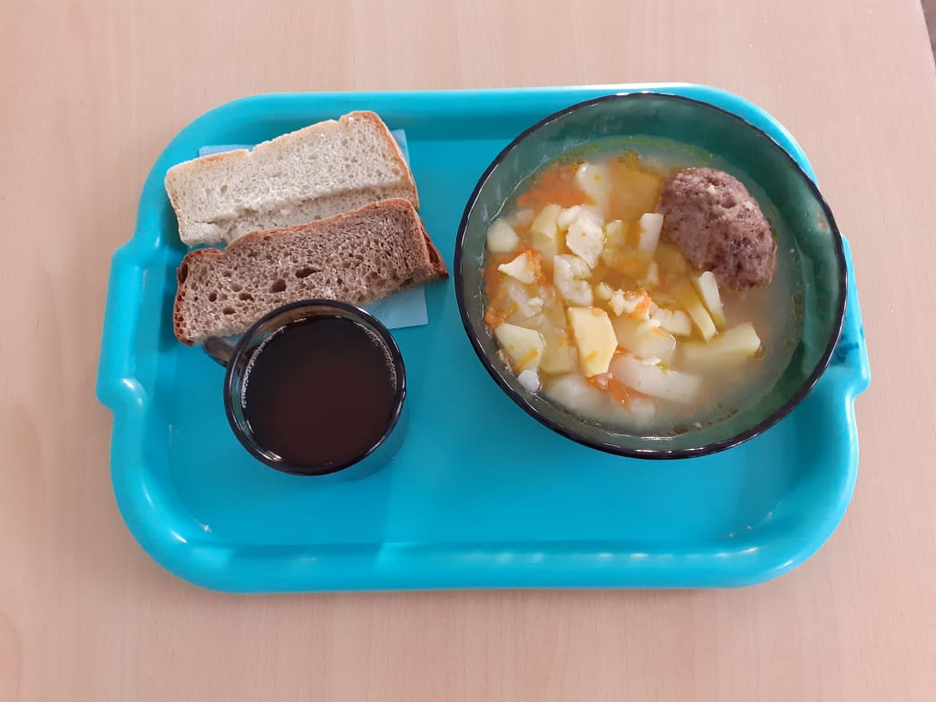

 |  |  |  |  |  | з

